Sheet1
THE END 종이질감 필름 (2매)
STI : 02 6673 4900 , Fax : 02 6406 6543
배송주소:
제품명 | THE END 종이질감 필름 (2매)
이미지 | 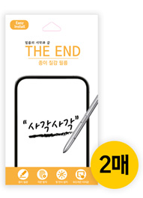
기종/구분 | 필름
갤럭시S23 (S911)
갤럭시S23플러스 (S916)
갤럭시S23울트라 (S918)
갤럭시S24 (S921)
갤럭시S24플러스 (S926)
갤럭시S24울트라 (S928)

